상품제안서
루첸 스테인리스 이중머그 432mL | 상품코드: F30649

 |  |  |  |  |  |  | 02-412-0044 | www.easy1.co.kr
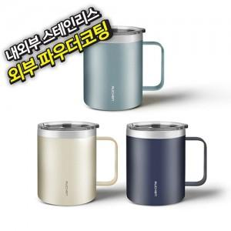

【상세/제작정보】 | <p><span style="font-size: 14pt;"><b>* 배송비 1box 30개 5000원 (별도)</b></span></p><p><span style="font-size: 14pt;"><b>* 100개이하 레이저인쇄- 35000별도</b></span></p>

【인쇄/포장옵션】 | 레이저 / 포장지포장

【공급단가】 | 수량 | 50~ | 100~ | 500~ | 1,000~ | 2,000~
*VAT별도 | 단가 | 7,600원 | 7,400원 | 6,900원 | 6,800원 | 6,700원

【상품 URL】 | https://dev.easy1.co.kr:443/src/goods_detail.php?gdno=30649

